상품제안서
코끼리 도킹형 18W 고속 보조배터리C타입 5000mAh 보조배터리 | 상품코드: F28479

 |  |  |  |  |  |  | 02-412-0044 | www.easy1.co.kr
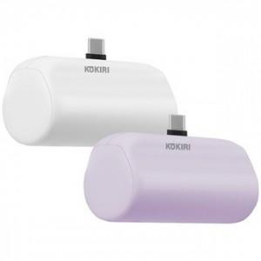

【상세/제작정보】

【인쇄/포장옵션】 | 레이저, 풀칼라 / 포장지포장

【공급단가】 | 수량 | 100~ | 300~ | 500~ | 1,000~ | 3,000~
*VAT별도 | 단가 | 13,800원 | 13,570원 | 13,220원 | 12,990원 | 12,650원

【상품 URL】 | https://dev.easy1.co.kr:443/src/goods_detail.php?gdno=28479

